개요
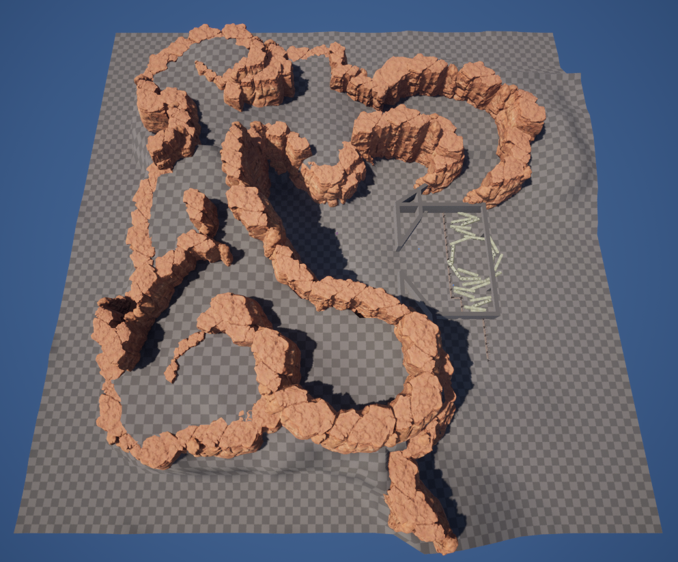
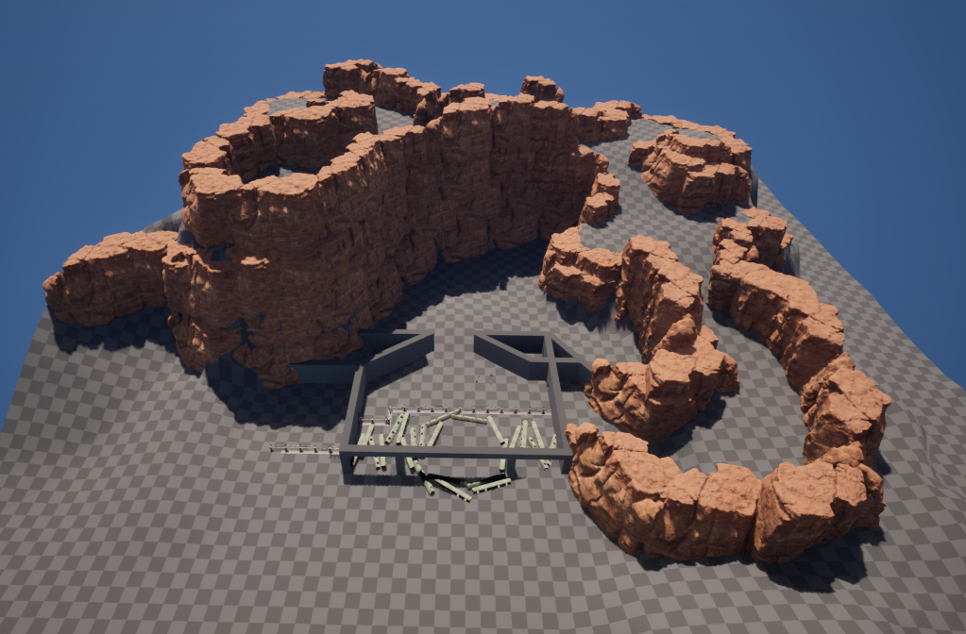
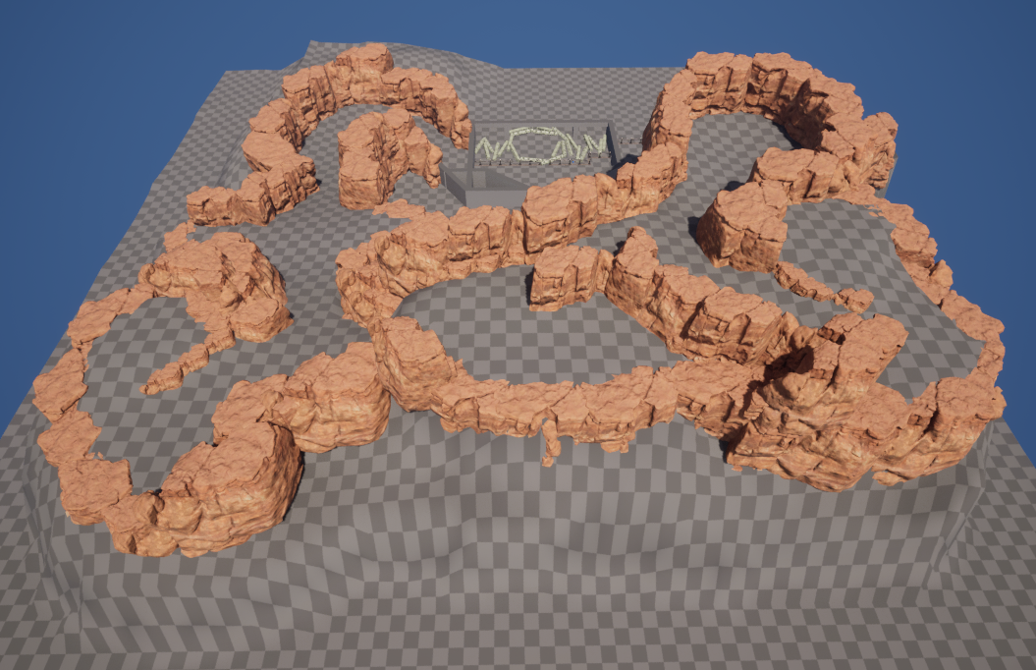
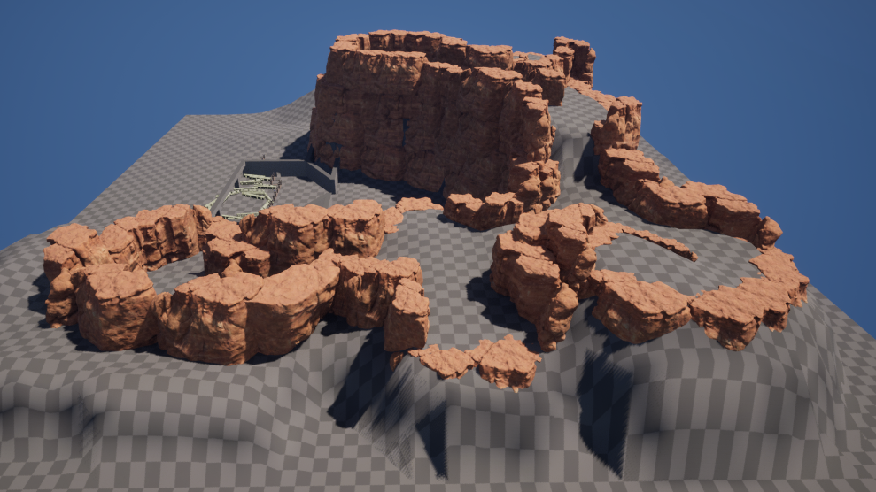
스텔라 블레이드 레벨 제안

 | 개요
 |  | 근원거리 공격을 통합적으로 사용하는 레벨 제안

 | 목표
 |  | 필드에서는 근거리, '레보아'에서는 원거리를 사용하는 분리된 플레이 형태를 통합하는 레벨
 |  | 원거리 공격을 활용하여 적을 처치하거나 기믹을 수행하는 플레이
 |  | 오픈형 레벨( ex. 황무지, 대사막 )에서의 동선 유도 개선

 | 평면도
 |  | 작은 눈금당 10m*10m
 |  | 전체 맵 크기 약 500m*500m (배경 제외, 실제 캐릭터가 다닐 수 있는 구간만 계산 시)

 |  | 평면도 | 구간 별 평면도 | 배치도
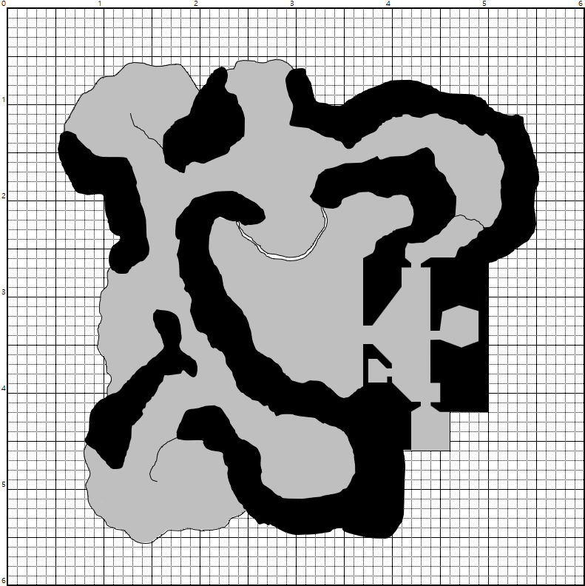
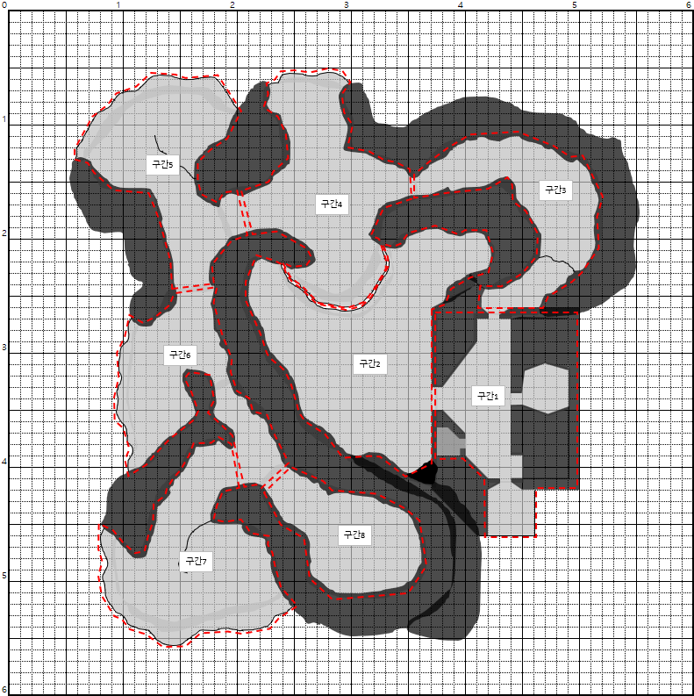
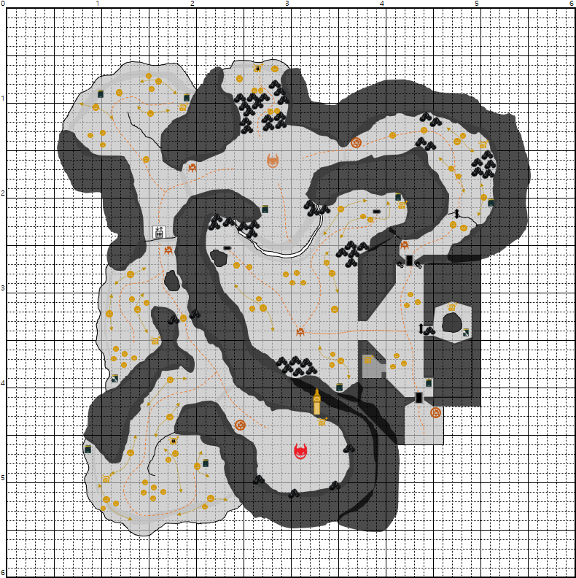

 | 그레이맵

아트
스텔라 블레이드 레벨 제안

 | 컨셉
 |  | 전체 분위기 & 무드 & 이야기
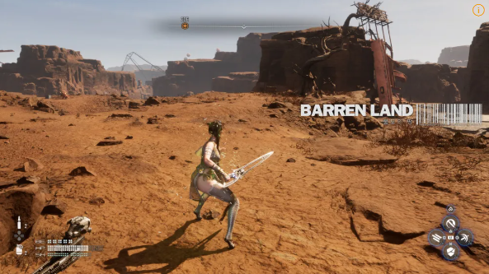

 |  |  | ㄴ 황무지 분위기의 지역
 |  |  | ㄴ 해당 레벨은 황무지-매트릭스11 에 이어서 진행되는 스토리 흐름을 기준으로 잡고 작성
 |  |  | ㄴ 알파 네이티브의 신호를 받고 이동중 알 수 없는 영향으로 인해 비행선의 일부 엔진이 정지
 |  |  | ㄴ 비행선이 불시착한 후 엔진 정지의 원인을 찾기 위해 걸어서 이동

 | 각 공간 분위기

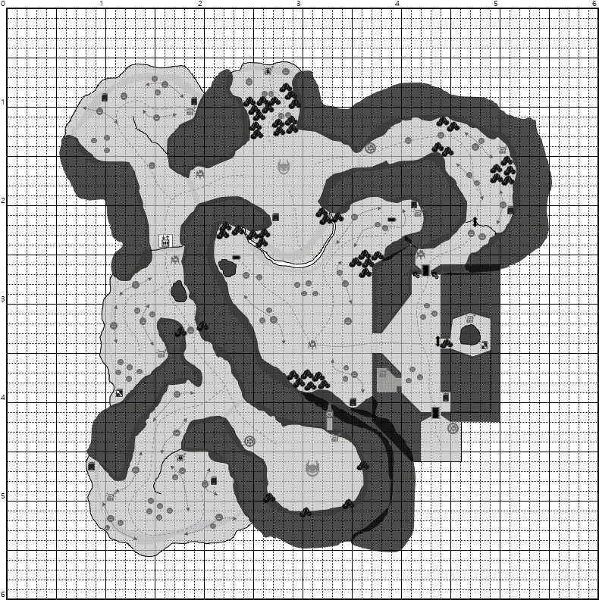
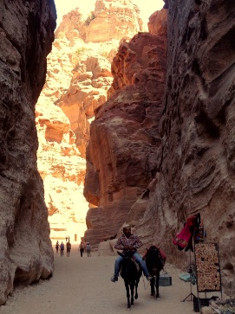
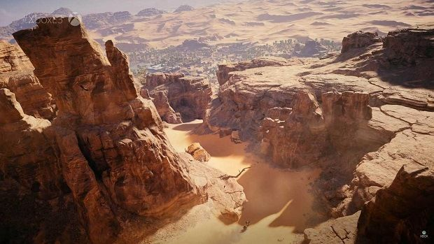

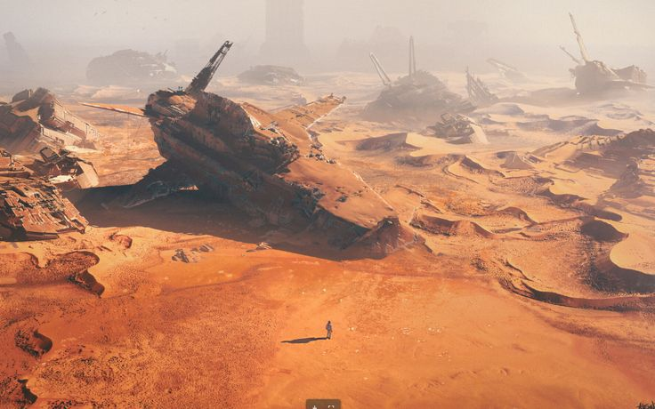
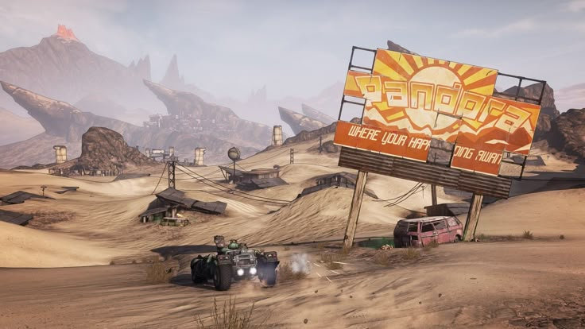

- 양옆으로 높은 바위가 형성된 협곡
- 붉은 바위 협곡으로 바닥에는 약간의 모래가 존재
- 몇몇의 바위는 이미 무너져내려 주위에 언덕처럼 쌓여있음

- 고철 협곡
- 주변에 상당한 양의 고철이 쌓여있는 바위 협곡
- 기존에는 폐품 처리장으로 각종 고철들이 쌓여있는 곳이었음
- 멸망 이후 방치되며 고철들이 파묻혀있음
- 최근에는 부품을 구하기 위해 몇몇의 사람이 왕래하기도 함

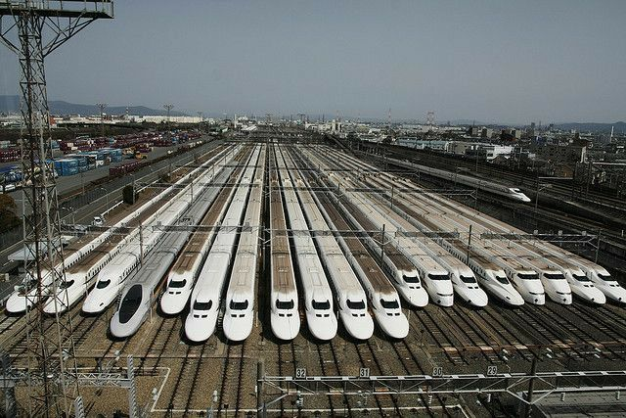
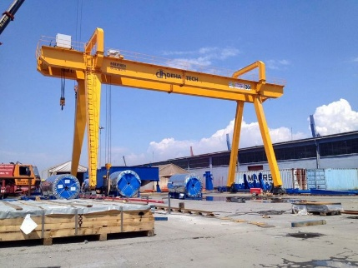

- 전철 차고지
- 운행을 마친 전철들이 정차하는 장소로 큰 크레인이 존재
- 알파 네이티브가 튀어나며 중앙에 큰 구멍이 생겼음

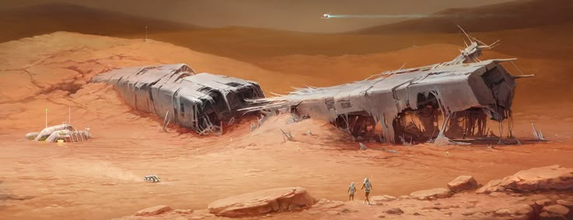

- 전철이 파묻힌 황무지
- 기존에는 전철 정비소였지만 황폐화 되었음
- 협곡 형태의 지형으로 인해 모래가 쌓이면서 언덕을 형성함

 | 세부 필요 요소

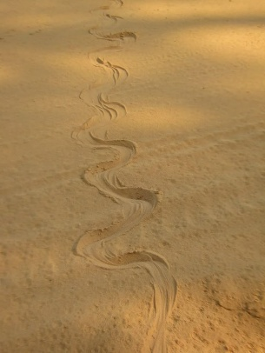
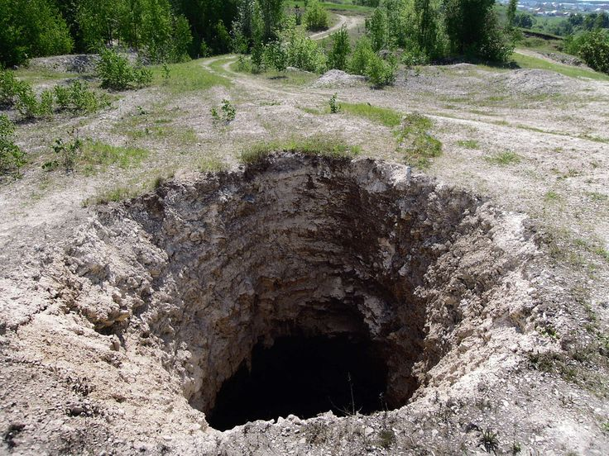

- 전철 차고지 중간에 생겨난 구멍
- 알파 네이티브가 튀어오르며 생긴 구멍
- 주변에 전철이 충격에 나뒹굴고 있으며 대부분 파괴됨
- 구멍 주변부로 점액질이 존재
- 구멍에서부터 구간2의 구멍까지 이어진 흔적이 존재

- 지면에 존재하는 구멍
- 알파 네이티브가 직접 땅이나 벽을 파내서 이동한 구멍
- 구멍 안쪽으로 모래가 차있어서 들어갈 수 없음
- 구멍 주변부로 점액질이 존재
- 구멍에서부터 보스구간까지 이어진 흔적이 존재

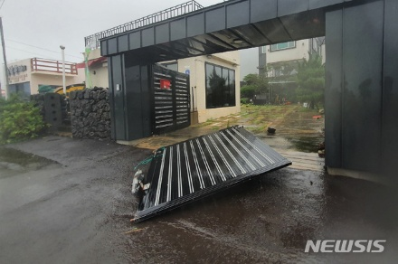

- 부서진 문
- 알파 네이티브가 뚫고 나간 문으로, 컷신 이후에 오픈됨
- 컷신 전에는 온전한 문으로 상호작용해도 열리지 않음
- [서브 랜드마크] 마모된 광고판
- 무언가를 광고하던 광고판이지만 마모되어 잘 보이지 않음
- 동선 유도를 위해 배치

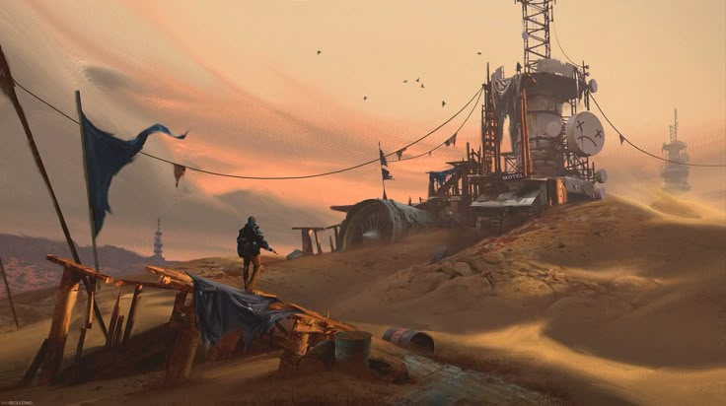
- [랜드마크] 전파 방해 타워
- 기존에는 평범한 송전 타워였지만, 구 인류가 안드로-에이도스에게 대항하기 위해 개조했음
- 출력에 따라 주변 기기의 작동을 멈추게하거나 전파를 가로챌 수 있음. 현재는 고장으로 심각한 성능 저하 상태.

플레이시나리오
스텔라 블레이드 레벨 제안

 | 플레이 시나리오 요약
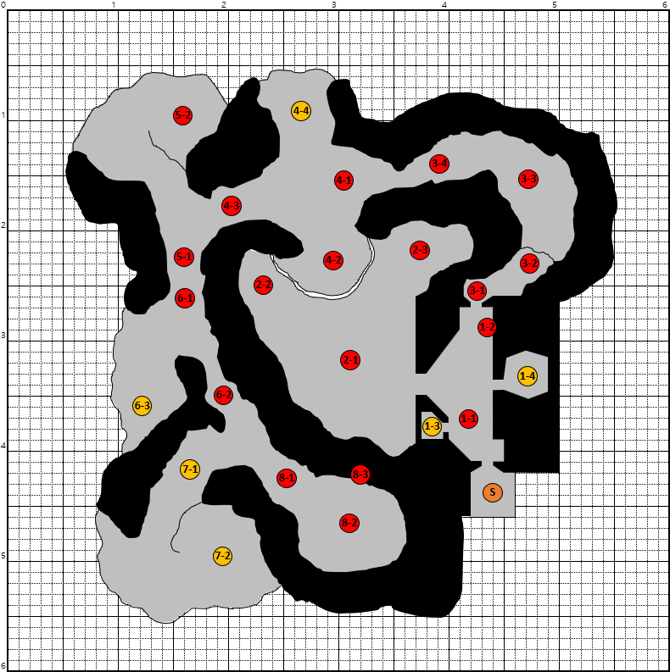

 |  | 구간 | 구분 | 번호 | 플레이 내용 | 플레이 의도 요약
 |  | 구간1 | 메인 | S | 시작 지점. | 스폰 시 카메라 조절하여 정면에 문이 보이도록 함. 초반 동선 유도.
 |  |  |  | 1-1 | 문을 열고 진입 후, 배치되어 있는 몬스터와 전투. | 소수의 몬스터와 전투. (미니언 네이티브) 1-4와 2-1로 가는 통로는 막혀있는 상태.
 |  |  |  | 1-2 | 파워셀이 필요한 장치 확인 후 컷신. | 정면 문이 닫혀있고 파워셀이 필요한 것을 확인. (2개) 그 후 알파 네이티브 컷신이 진행되며, 1-4에서 튀어나와 좌측의 벽을 부수고 2-1로 이동. 컷신 종료 후 1-4와 2-1로 가는 통로가 오픈.
 |  |  | 서브 | 1-3 | 상자 파밍. | 총알 및 재료 파밍
 |  |  |  | 1-4 | 총을 이용해 길을 개척. 상자&수집품 파밍. | 알파 네이티브가 튀어나오는 충격으로 1-4로 가는 통로가 막힘. 크레인에 총을 발사하여 로프를 내려오게 만들고 안으로 이동.
 |  | 구간2 | 메인 | 2-1 | 알파 네이티브의 이동 자국을 보며 따라감. 이동하며 배치되어 있는 몬스터와 전투. 리전 캠프 존재. | 알파 네이티브의 이동 자국은 2-1에서 2-2까지 이어져있음. 리전 캠프를 활성화하고 자국을 따라 자연스럽게 파워셀이 있는 곳으로 이동.
 |  |  |  | 2-2 | 사라진 알파 네이티브. 파워셀 1개 획득. | 파워셀 주변에 배치된 몬스터와 전투. (미니언 + 워리어 네이티브 혼합) 주변에 땅을 파고 들어간 흔적이 존재. 빠르게 위로 올라가고 있다는 릴리 나레이션. 파워셀 획득하고 2-3으로 이동.
 |  |  |  | 2-3 | 이동하며 배치되어 있는 몬스터와 전투. 파워셀 1개 획득. | 건물 잔해 안쪽으로 이동. 전투 후 상자에서 파워셀 획득하고 3-1으로 이동.
 |  | 구간3 | 메인 | 3-1 | 파워셀을 사용하여 문 오픈. 리전 캠프 존재. | 파워셀 2개를 사용하여 문 오픈. 정면에 리전 캠프 위치하여 현재 진행도 저장.
 |  |  |  | 3-2 | 총을 이용해 적 처치 및 길 개척. 컷신. | 절벽 위의 로프장치에 총을 발사하여 로프를 내려오게 만듦. 총 발사 시 충격으로 절벽 위 잔해가 밑으로 쏟아지며, 아래의 네이티브가 사망. 이를 통해 상단의 물체를 떨어트려 처치할 수 있음을 학습.
 |  |  |  | 3-3 | 일반 근접 전투 및 이동. | 배회하고 있는 몬스터와 전투 (일반 + 워리어 네이티브 혼합)
 |  |  |  | 3-4 | 신규 몬스터와 전투. 레퓨즈 캠프 존재. | 지역 입장 시 신규 워리어 네이티브 등장하며 전투 레퓨즈 캠프에서 현재 진행도 저장
 |  | 구간4 | 메인 | 4-1 | 엘리트 네이티브 전투. | 구간 진입 시 엘리트 네이티브 출현. 전투 진행.
 |  |  |  | 4-2 | 풍경 감상 및 컷신. | 맵 전체 풍경 감상. 8-3에 위치하는 랜드마크(전파 방해 타워) 근처에 알파 네이티브 움직임이 보임. 그와 함께 랜드마크에서 스파크가 튀는 연출. 빨리 가지 않으면 심각한 EMP가 발생할 것이라는 아담 나레이션.
 |  |  |  | 4-3 | 이동로. 리전 캠프 존재. | 적이 배치되지 않은 이동로. 쉬어가는 공간. 리전 캠프에서 현재 진행도 저장.
 |  |  | 서브 | 4-4 | 숨어있는 적 기습. 비밀번호 문 / 상자&코어 파밍. | 벽 뒤에 여러 마리의 네이티브가 숨어있음. 유저 발견 시 기습하여 공격. 1-4에서 얻은 열쇠를 사용하여 암호 상자 오픈.
 |  | 구간5 | 메인 | 5-1 | 엘리베이터 발견. 작동되지 않음. | 엘리베이터를 발견하지만 작동하지 않음. Key를 찾기 위해 5-2로 이동.
 |  |  |  | 5-2 | 이동하며 배치되어 있는 몬스터와 전투. 수집품에서 Key 획득. | 배회하고 있는 몬스터와 전투 (일반 + 워리어 네이티브 혼합) 고립되어 사망한 인간에게서 Key 획득. 다시 5-1로 이동하여 엘리베이터에 Key 입력. 엘리베이터 작동하여 구간6으로 이동.
 |  | 구간6 | 메인 | 6-1 | 엘리베이터 타고 올라옴. 가야할 동선 파악. 리전 캠프 존재. | 리전 캠프에서 현재 진행도 저장. 좌측 벽에 알파 네이티브가 튀어나온 흔적이 존재. 흔적은 6-1에서 6-2, 8-1, 8-2까지 이어짐. 흔적을 따라 이동.
 |  |  |  | 6-2 | 길을 막고 있는 네이티브 처치. | 총을 이용해 협곡 상단의 바위를 떨어트려 네이티브 처치. (총을 직접 피격하거나 근거리 공격으로도 처치 가능)
 |  |  | 서브 | 6-3 | 일반 근접 전투 및 이동. | 배회하고 있는 몬스터와 전투 (일반 + 워리어 네이티브 혼합) 이전 구간보다 밀집되어 있으며 강력한 네이티브 배치
 |  | 구간7 | 서브 | 7-1 | 일반 근접 전투 및 이동. | 배회하고 있는 몬스터와 전투 (워리어 네이티브)
 |  |  |  | 7-2 | 일반 근접 전투 및 이동. | 배회하고 있는 몬스터와 전투 (일반 + 워리어 네이티브 혼합) 이전 구간보다 밀집되어 있으며 강력한 네이티브 배치 6-3에서 얻은 열쇠를 사용하여 암호 상자 오픈.
 |  | 구간8 | 메인 | 8-1 | 이동로. 레퓨즈 캠프 존재. | 적이 배치되지 않은 이동로. 보스전 이전에 마지막 준비를 하는 공간. 레퓨즈 캠프에서 현재 진행도 저장.
 |  |  |  | 8-2 | 보스 전투. | 알파 네이티브와 보스 전투.
 |  |  |  | 8-3 | 전투 후 랜드마크 상호작용. 컷신. | 랜드마크 상호작용 시 컷신이 출력.

 | 배치도

 |  |  |  |  |  |  | 항목 | 설명
 |  |  |  |  |  |  |  | 랜드마크
 |  |  |  |  |  |  |  | 일반 네이티브
 |  |  |  |  |  |  |  | 엘리트 네이티브
 |  |  |  |  |  |  |  | 알파 네이티브
 |  |  |  |  |  |  |  | 상자
 |  |  |  |  |  |  |  | 암호 상자
 |  |  |  |  |  |  |  | 수집물
 |  |  |  |  |  |  |  | 열쇠 수집물
 |  |  |  |  |  |  |  | 리전 캠프
 |  |  |  |  |  |  |  | 레퓨즈 캠프
 |  |  |  |  |  |  |  | 로프 이동로
 |  |  |  |  |  |  |  | 엘리베이터
 |  |  |  |  |  |  |  | 파워셀
 |  |  |  |  |  |  |  | 기계장치
 |  |  |  |  |  |  |  | 문
 |  |  |  |  |  |  |  | 바위 & 잔해

 | [구간1] 레벨 구성 및 몬스터 배치
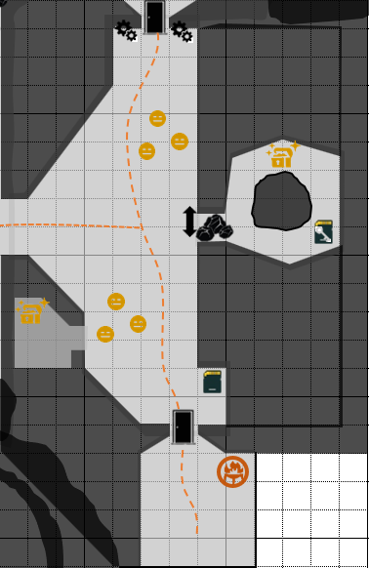
10. 닫힌 문 & 컷신
10-1. 이동 시 알파 네이티브 컷신 실행
10-2. 기계장치 2개에 파워셀 장착 시 문 오픈
10-3. 구간2에서 파워셀 획득 필요

6. 알파 네이티브가 튀어나온 흔적
6-1. 알파 네이티브 컷신 시 해당 위치에서 알파 네이티브가 튀어나오며 구간2 이동로 입구를 파괴하고 기어감
6-2. 상자 파밍 및 수집물(열쇠) 획득

9. 미니언 네이티브 그룹 전투
9-1. 낮은 난이도의 미니언 네이티브 3마리

8. 구간2 이동로
8-1. 알파 네이티브 컷신 후 이동할 수 있는 이동로.
8-2. 컷신 전에는 막혀있으며, 컷신 후 파괴되며 개방.
5. 바위로 막힌 이동로 (점프로 이동 불가)
5-1. 알파 네이티브 컷신 후 이동할 수 있는 이동로.
5-2. 크레인 구조물을 총으로 맞춰서 로프를 활성화 시킨 뒤 이동할 수 있음

7. 방 내부에 상자 파밍
7-1. 미니언 네이티브 그룹 처치 후 진입
4. 미니언 네이티브 그룹 전투
4-1. 낮은 난이도의 미니언 네이티브 3마리

3. 수집물 획득
3-1. 현재 건물의 설정을 간접적으로 전달

2. 상호작용 시 문 오픈
1. 시작 지점
1-1. 문을 바라보도록 스폰 방향 설정.
1-2. 후방에는 비행선과 아담, 릴리 배치. 우측엔 펜스로 막힘.
1-3. 전방 우측에 레퓨즈 캠프에서 진행 전 정비.

 | [구간2] 레벨 구성 및 몬스터 배치
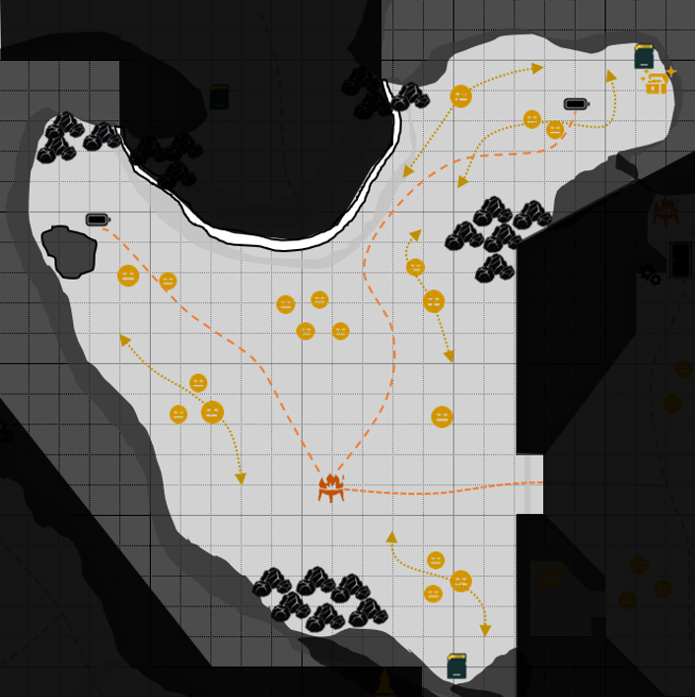
7. 상자 및 수집품 파밍

6. 파워셀 주변을 배회하는 네이티브 그룹
6-1. 파워셀 주변을 배회하는 미니언 네이티브 그룹
6-2. 필수로 전투를 진행하고 파워셀을 획득하도록 함

5. 다른 파워셀 획득을 위해 이동
5-1. 주변에 고정 및 배회 네이티브가 배치되어 있음
5-2. 배회 타이밍에 따라 이동하여 전투를 피하고 이동 가능
5-3. 색적되어 전투하더라도 각 네이티브 그룹 간에 거리를 두어 불합리한 전투 경험이 되지 않도록 구성
5-4. 주로 근거리 네이티브 배치

4. 파워셀 획득
4-1. 좌측의 알파 네이티브가 파낸 구멍 확인
4-2. 알파 네이티브가 빠르게 올라가고 있다는 릴리 네레이션 출력 이를 통해 유저가 올라가야 하는 동기 재생성

3. 알파 네이티브의 흔적을 따라 이동
3-1. 경계하고 있는 원거리 미니언1 + 근거리 워리어1 그룹과 전투

2. 배회하는 원거리 미니언2 + 근거리 워리어1 네이티브 그룹
2-2. 원거리 네이티브는 체력은 낮지만 연사 공격 스킬이 있으므로 먼저 처치하지 않으면 사망할 수 있으므로 선 처치 유도

1. 구간2 진입
1-1. 오픈형의 넓은 황무지 협곡 공간.
1-2. 전방에 리전 캠프가 배치되어 있어 게임 저장.

 | [구간3] 레벨 구성 및 몬스터 배치
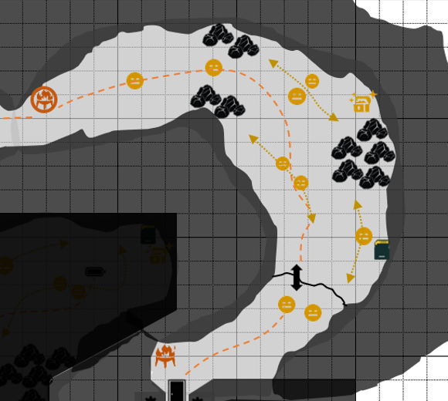

7. 레퓨즈 캠프
7-1. 엘리트 네이티브 전투 전 정비

6. 워리어 네이티브 전투 경험
6-1. 가까이 다가가면 바닥에서 튀어나오며 신규 워리어 네이티브 출현
6-2. 해당 네이티브는 빠른 속도와 지하로 들어가는 전투 패턴을 보임
4. 메인 동선 이동 및 전투
4-1. 메인 동선에 겹쳐서 배회하는 미니언 네이티브 그룹.
4-2. 근거리1 + 원거리1이지만 체력이 낮은 개체이므로 낮은 난이도.

5. 총으로 물체 떨어트려 워리어 네이티브 처치 경험
5-1. 스캔을 통해 좌우 절벽에 떨어트릴 수 있는 바위덩어리 탐색.
5-2. 총으로 바위덩어리를 맞춰 네이티브 위로 떨어트리고 균형도를 깎음.
5-3. 처형으로 네이티브 처치.
5-4. 일반 근접 전투로도 진행 가능하지만, 실드와 균형도가 높은 적으로 상대적으로 오랜 시간이 걸리도록하여 떨어트리는 플레이 유도.
3. 상자 및 수집품
3-1. 근처에 배회하는 네이티브 그룹 배치.
3-2. 짧은 거리를 자주 배회하며 상자 및 수집품을 얻기 위해 처치 필수.
3-3. 얻지 않고 무시하고 진행할 수 있음.

2. 총으로 길 개척 및 네이티브 처치 학습
2-1. 절벽 위에 로프 장치가 배치되어 있음.
2-2. 드론이 날아가서 확인하는 연출과 총으로 쏘면 풀린다는 나레이션.
2-3. 총으로 로프 장치를 맞추면 로프가 풀리면서 이동로 생성.
2-4. 동시에 충격으로 절벽 위의 고철들이 떨어지며 네이티브 처치 연출.

1. 구간3 진입
1-1. 문 오픈 후 전방에 리전 캠프에서 게임 저장.

 | [구간4] 레벨 구성 및 몬스터 배치

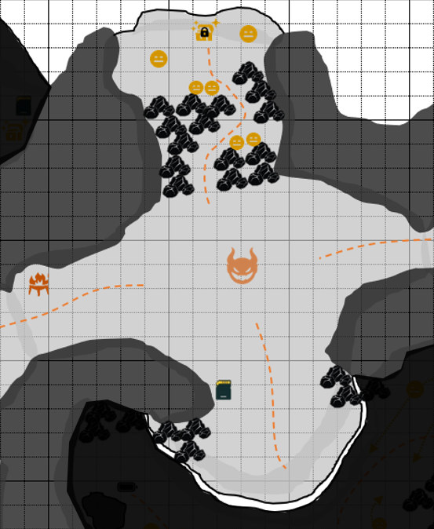
3. 암호 상자
3-1. 구간1에서 획득한 열쇠를 통해 오픈

2. 바위에 둘러쌓인 공간
2-1. 좁은 길목을 이동
2-2. 바위 뒤에 숨어있던 네이티브가 기습
2-3. 스캔을 사용하며 네이티브 위치 파악 필요

1. 구간4 진입
1-1. 탁 트인 넓은 공간.
1-2. 엘리트 네이티브 등장 연출과 함께 전투.

5. 리전 캠프
5-1. 엘리트 네이티브 전투 후 휴식 및 정비

4. 컷신
4-1. 해당 위치 진입하면 컷신 진행
4-2. 알파 네이티브와 전파 방해 타워의 스파크를 보여주고 알파 네이티브 위치를 전달하면서 이동 동기를 만들어줌

 | [구간5] 레벨 구성 및 몬스터 배치
6. 수집품
6-1. 근처에 배회 및 고정되어 있는 워리어 네이티브 배치.
6-2. 짧은 거리를 자주 배회하며 상자 및 수집품을 얻기 위해 처치 필수.
6-3. 얻지 않고 무시하고 진행할 수 있음.
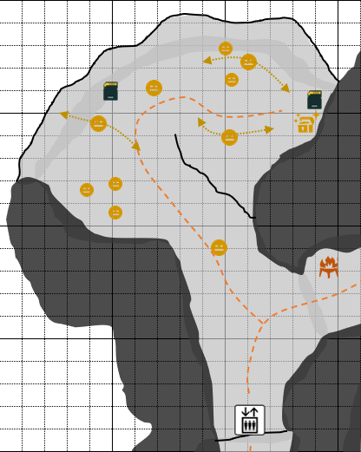

5. 상자 및 엘리베이터 Key 획득
5-1. Key 획득 후 다시 엘리베이터로 이동하여 상호작용.
5-2. 작동 성공하여 다음 구간으로 이동.

4. 넓은 색적 범위의 네이티브 그룹
4-1. 원거리 미니언2 + 근거리 워리어1 그룹.
4-2. 미니언이 넓은 색적 범위를 가지고 있으므로 상자 및 Key 획득 시 주의가 필요.
4-3. 먼 거리에서 배회 중일 때 상자 및 Key를 안전하게 획득할 수 있음.

3. 동선 이동 및 전투
3-1. 네이티브의 배회 타이밍에 맞춰 이동하여 전투를 하지 않고 이동할 수 있음.

2. 워리어 네이티브와 전투.

1. 구간5 진입
1-1. 좌측 엘리베이터 발견 및 이동.
1-2. 엘리베이터 작동을 위해서는 Key가 필요.
1-3. 반대쪽 동선으로 이동하여 Key 탐색.

 | [구간6] 레벨 구성 및 몬스터 배치

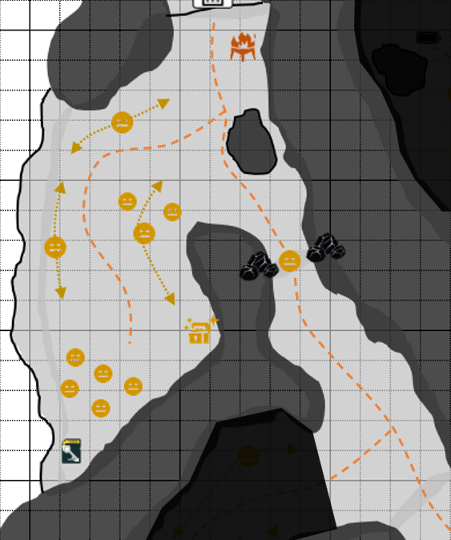
1. 구간6 진입
1-1. 엘리베이터 올라온 후 리전캠프 활성화

2. 알파 네이티브 흔적
2-1. 알파 네이티브가 올라온 흔적 확인
2-2. 흔적은 구간8까지 이어져있음

3. 동선을 막고 있는 워리어 네이티브
3-1. 스캔을 통해 절벽에 떨어트릴 수 있는 바위덩어리 탐색
3-2. 총으로 바위덩어리를 맞춰 네이티브 위로 떨어트리고 처치
3-3. 일반 근접 전투로도 진행 가능하지만, 실드가 높고 균형도가 없는 적으로 전투 시간이 길기 때문에 떨어트리는 플레이가 유리

5. 서브 동선
5-1. 각각의 네이티브 그룹이 배회
5-2. 배회 타이밍에 맞춰 이동 시 전투를 피할 수 있음
5-3. 미니언2 + 워리어1 그룹은 넓은 색적을 하므로 주의

4. 알파 네이티브 흔적을 따라 이동
6. 상자
6-1. 미니언2 + 워리어1 그룹이 멀리서 배회하고 있을 때 안전하게 상자 파밍 가능
6-2. 색적 범위가 넓기 때문에 근처에 있으면 전투 발생

7. 수집품(열쇠)
7-1. 미니언5 그룹이 고정되어 대기
7-2. 강하진 않지만 다수 모여 있을 때 경직으로 인해 위험할 수 있으므로 강력한 범위 스킬로 빠르게 처리 필요

 | [구간7] 레벨 구성 및 몬스터 배치

1. 구간7 진입
1-1. 양 옆으로 배회하는 워리어 네이티브 배치
1-2. 배회 타이밍에 맞춰 이동 시 전투를 피할 수 있음
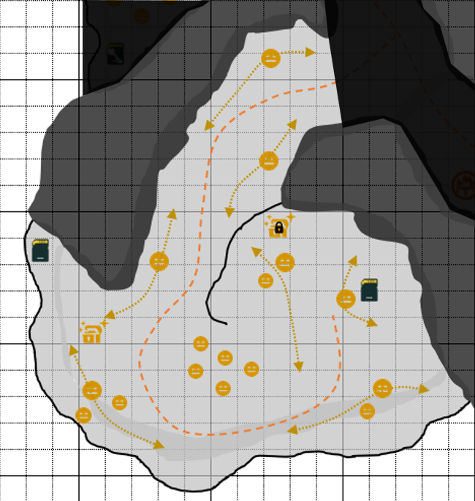

2. 상자 및 수집품
2-1. 안쪽의 수집품 공간을 보여주기 위해 상자 배치
2-2. 상자 파밍 시 주변의 네이티브 위치 주위 필요
2-3. 상자 근처까지 배회를 진행하므로 멀리 있을 때 상자를 오픈하거나, 처치 필요

3. 고정 미니언5 네이티브 그룹
3-1. 넓은 색적 범위를 가진 미니언5 그룹
3-2. 강하진 않지만, 다른 네이티브와 전투 중일 때 난입할 수 있으므로 주의 필요
3-3. 미리 범위 스킬로 처치 후 진행하면 수월하게 진행 가능

4. 암호 상자
4-1. 구간6에서 획득한 열쇠로 오픈하는 상자
4-2. 미니언1+워리어1 그룹이 가까이까지 배회
4-3. 근처에 있지 않을 때 상자 오픈 가능

5. 수집품
5-1. 수집품 근처를 배회하는 워리어 네이티브 존재
5-2. 수집품 획득을 위해서는 무조건 처치 필요

6. 이동로 및 전투
6-1. 이동로 근처로 네이티브가 다수 배회
6-2. 배회 타이밍에 맞춰 이동하여 전투를 피할 순 있지만, 배회 속도가 빠르고 색적 범위가 비교적 넓기 때문에 전투 시 난입하게 되면 사망할 위험성이 큼
6-3. 때문에 안전하게 처치 후 진입하는 것이 유리

 | [구간8] 레벨 구성 및 몬스터 배치

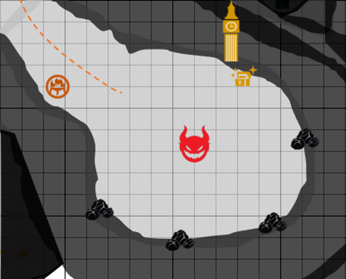

1. 구간8 진입
1-1. 보스 전투 전 마지막 정비를 위해 레퓨즈 캠프 활성화
4. 보스 처치 후
4-1. 상자 파밍
4-2. 전파 방해 타워 상호작용. 컷신 출력되며 해당 맵 종료. 자이온으로 되돌아감.

2. 전투 공간
2-1. 전투 공간 역방향으로 되돌아가는 것을 방지하기 위해 진입 시 턱을 내려가도록 구성



3. 보스 전투
3-1. 지렁이형 보스로, 바닥으로 들어가서 이동하거나 갑자기 바닥에서 튀어나오는 등의 패턴을 사용
3-2. 벽과 근처에서 튀어나오면 부딪히며 잠시동안 기절 상태가 되므로, 총으로 절벽에 있는 바위덩어리를 맞춘 뒤 떨어트려 추가적인 데미지를 줌
3-3. 해당 기믹의 경우 4곳에 배치

리소스 리스트
스텔라 블레이드 레벨 제안

 | 몬스터리소스 리스트

 | 번호 | 참고이미지 | 이름 | 등급 | 크기 | 드랍 | 설명
 | 1 | 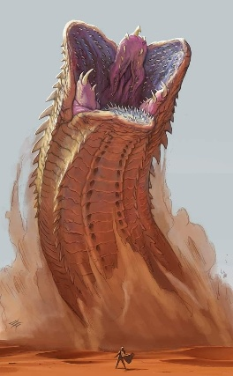 | 데스웜 | 알파 네이티브 | 8m | 슈트 제작 재료 무기 강화 재료 기어 재화 | 거대한 지렁이 형태의 알파 네이티브 땅 속으로 잠복하여 기습하는 스킬을 주로 사용함 잠복중일 때는 데미지를 줄 수 없으며 올라온 후 공격 가능 전방으로 돌진하는 스킬을 사용할 때 벽에 부딪히면 잠시동안 기절됨 그때 절벽의 바위덩어리를 총으로 맞춰 떨어트리면 데미지 및 추가 기절
 | 2 | 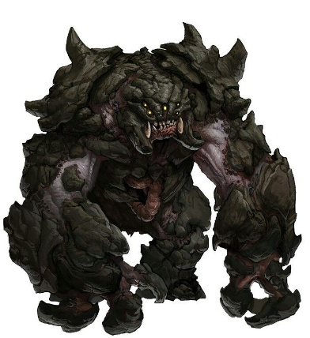 | 록 | 엘리트 네이티브 | 4m | 무기 강화 재료 스킬 충전 코어 재료 재화 | 바위 조각들이 덕지덕지 몸에 붙어있는 형태의 엘리트 네이티브 체력과 실드, 균형도가 높으며 수비 자세일 때 정면의 공격을 방어 속도가 느리고 딜레이가 길지만 매우 강력한 한방 공격을 사용 속도가 느린 대신 대부분의 공격이 엇박을 가지고 있음 2페이지에 몸이 붉게 변하며 속도가 빨라지고 수비 자세에 공격을 받으면 되받아치며 유저를 넘어트림
 | 3 | 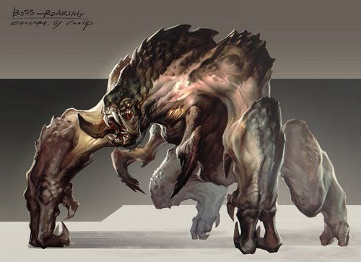 | 워베어 | 워리어 네이티브 | 2.5m | 재화 재료 | 몸의 일부에 바위 조각이 붙어있는 형태의 워리어 네이티브 속도가 느리고 딜레이가 길지만 몇몇의 공격이 엇박을 사용 넓은 범위에 강력한 공격을 하므로 주의 필요
 | 4 | 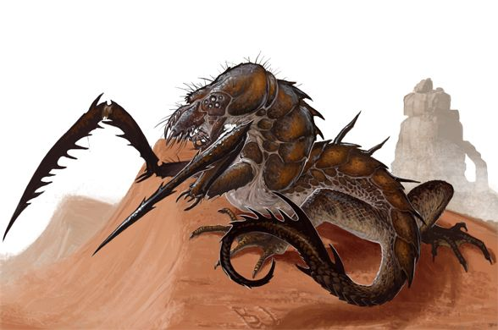 | 그리버 | 미니언 네이티브 | 1.5m | 재화 재료 | 날카로운 다리와 도마뱀 같은 몸체를 가진 미니언 네이티브 지형에 상관없이 빠르게 이동할 수 있도록 8개의 다리가 존재 빠르게 다가와 날카로운 다리로 찌르는 공격 주로 연타로 공격하는 패턴이 많음
 | 5 |  | 그리버 부머 | 미니언 네이티브 | 1.5m | 재화 재료 | 날카로운 다리와 도마뱀 같은 몸체를 가진 미니언 네이티브 지형에 상관없이 빠르게 이동할 수 있도록 8개의 다리가 존재 멀리서 적에게 독침을 발사하며 공격 최대 연속으로 2번 발사하는 패턴이 있음 때문에 먼저 처치하는 것이 유리

